학제구분정보
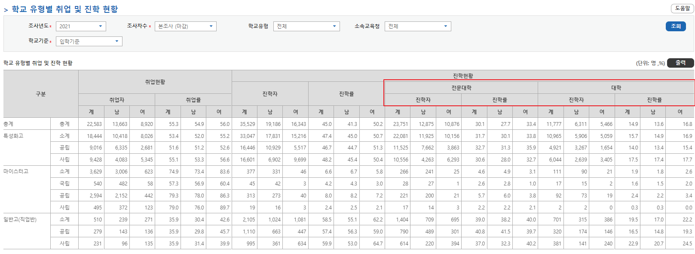
TABLE | TB_EMPL_ERTDSP | TB_ACCM_STDN | TABLE | TB_COM_CD_DTL | CD_ID | ERTDSP_SCHL_DIV_CD | ○ 관련 장표
COL | SCHL_DIV | ERTDSP_SCHL_DIV_CD | CD_VAL | CD_VAL_NM | 비고 |  | 본조사 > 학교 유형별 취업 및 진학 현황
명칭 | 각종대학(대학) | 대학 | 10 | 일반대학 | -
 | 교육대학 | 대학 | 20 | 전문대학 | -
 | 기술대학 | 대학 | 30 | 산업대학 | -
 | 일반대학 | 대학 | 11 | 교육대학 | 추가
 | 방송통신대학 | 대학 | 12 | 방송통신대학 | 추가
 | 사내대학(대학) | 대학 | 13 | 기술대학 | 추가
 | 사이버대학(대학) | 대학 | 14 | 사이버대학(대학) | 추가
 | 산업대학 | 대학 | 15 | 각종대학(대학) | 추가
 | 원격대학(대학) | 대학 | 16 | 사내대학(대학) | 추가
 | 기능대학 | 전문대학 | 17 | 원격대학(대학) | 추가
 | 사내대학(전문) | 전문대학 | 21 | 기능대학 | 추가
 | 사이버대학(전문) | 전문대학 | 22 | 전공대학 | 추가
 | 원격대학(전문) | 전문대학 | 23 | 사내대학(전문) | 추가
 | 전공대학 | 전문대학 | 24 | 원격대학(전문) | 추가
 | 전문대학 | 전문대학 | 25 | 전공대학 | 추가
기타 | ※ 진학자 업로드 명칭 | ※ 업로드 후 위 학제로 구분하여 집계

 |  |  |  |  |  |  | 유지취업 > 학생별 취업 추적 통계현황

 |  |  |  |  |  |  | 취업통계연보 > 모든장표(근로지역별 취업현황 제외)

참고
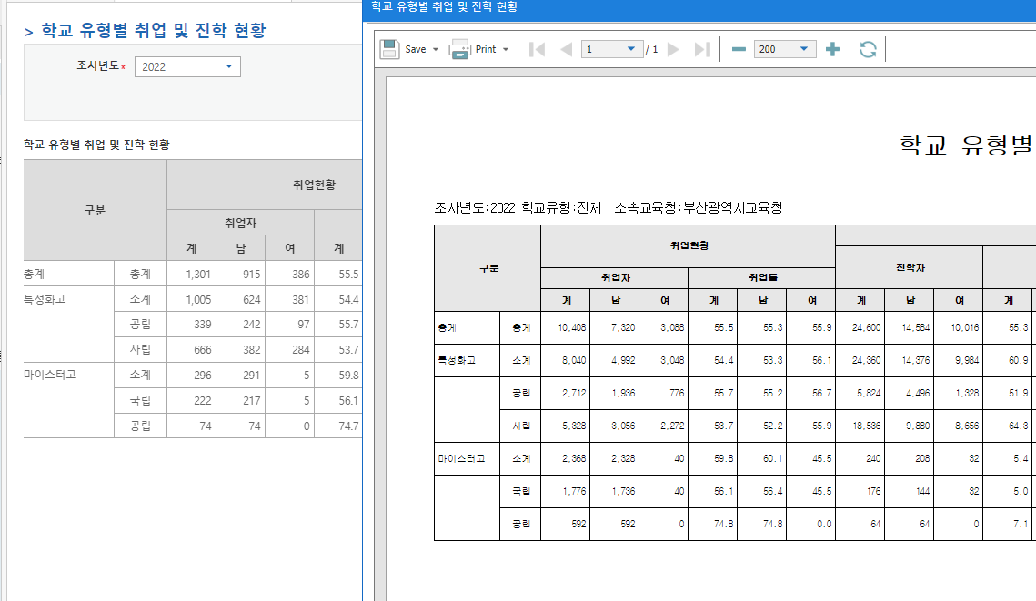
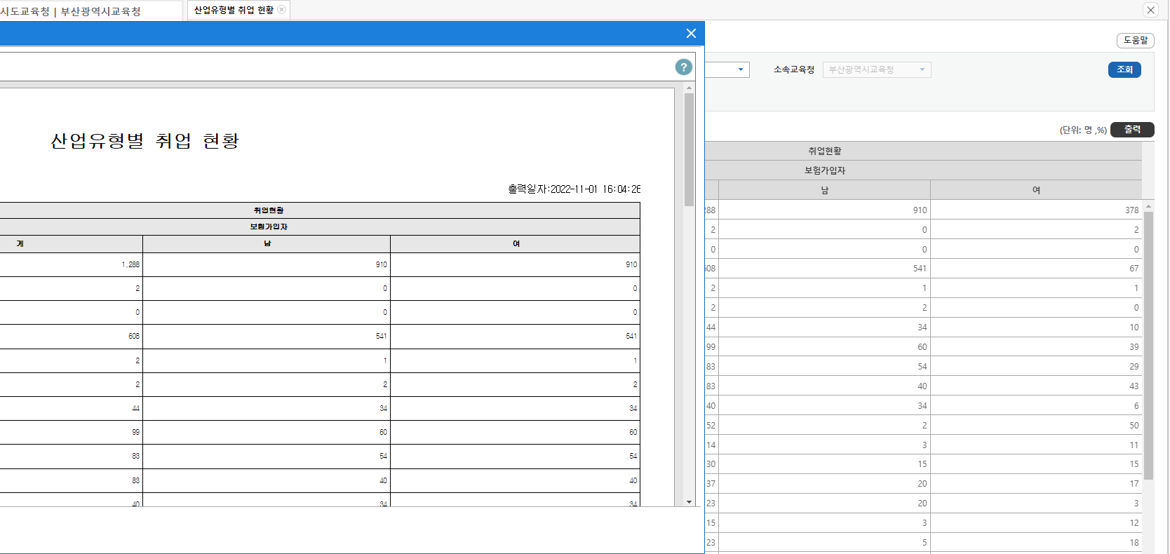
* 인증서 프로그램
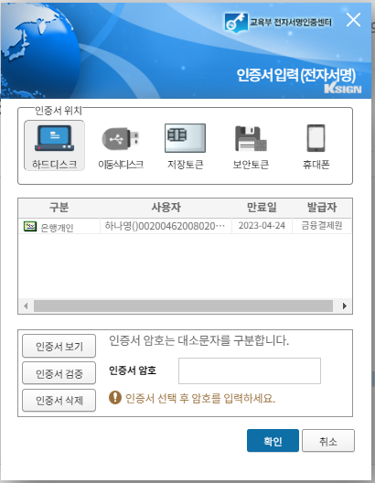

* 조회조건 입학기준<->졸업기준 데이터 조회 오류
보도자료는 입학기준으로 공표됨

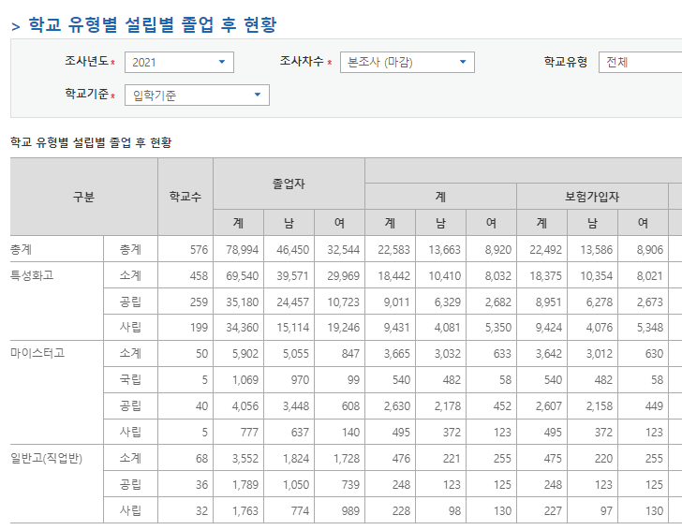

* 연계기관별 연계정보 추가
 | 연계기관 |  | 구분 | 연계정보
기타 | 대한상공회의소 |  | 자격증정보 | 국가자격증취득여부(Y/N), 국가자격 종목명, 자격취득일 등
 | 한국산업인력공단
 | NEIS |  | 학과커리큘럼 | 학교, 학과, 교과영역, 교과군, NCS 능력단위, 운영단위



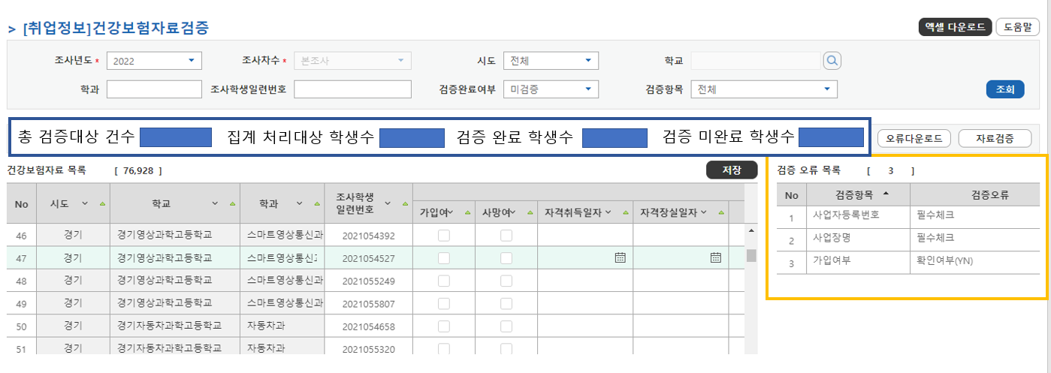

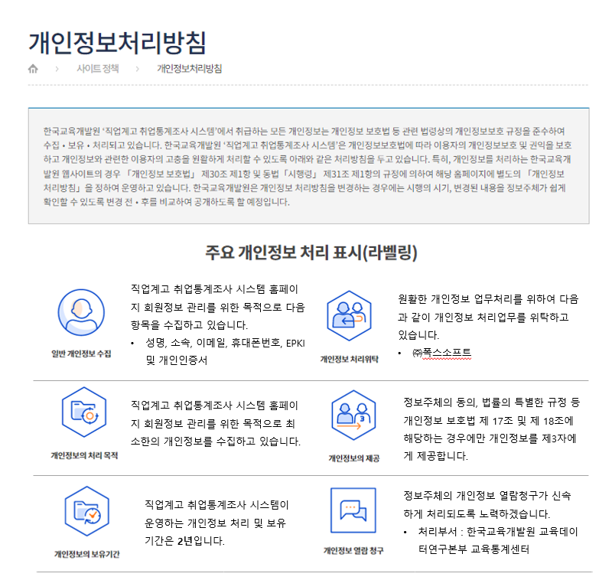

구분 Classification |  | 학교수 Schools | 졸업자 Graduates |  |  | 취업자 employed
 |  |  |  |  |  | 계 Total |  |  | 보험가입자 Employee insured |  |  | 해외취업자 Employed abroad |  |  | 농림어업종사자 Agricultural, Forestry and Fishery Workers |  |  | 취업률 Employment Rate
 |  |  | 계T | 남M | 여F | 계T | 남M | 여F | 계T | 남M | 여F | 계T | 남M | 여F | 계T | 남M | 여F | 계T | 남M | 여F
전체 Total | 총계 Total
 | 국립 National
 | 공립 Public
 | 사립 Private
특성화고 Specialized high school | 소계 Total
 | 국립 National | - | - | - | - | - | - | - | - | - | - | - | - | - | - | - | -
 | 공립 Public
 | 사립 Private
마이스터고 Meister high school | 소계 Total
 | 국립 National
 | 공립 Public
 | 사립 Private
일반고(직업반) General high school vocational class | 소계 Total
 | 국립 National | - | - | - | - | - | - | - | - | - | - | - | - | - | - | - | -
 | 공립 Public
 | 사립 Private

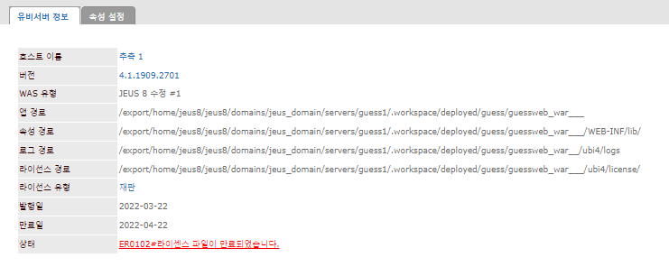
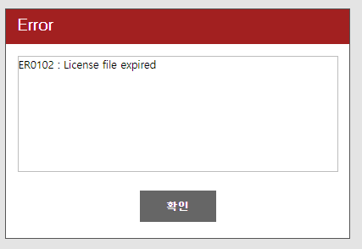

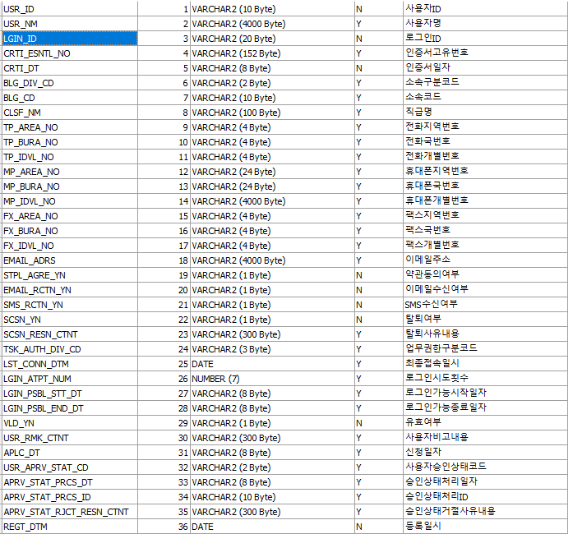

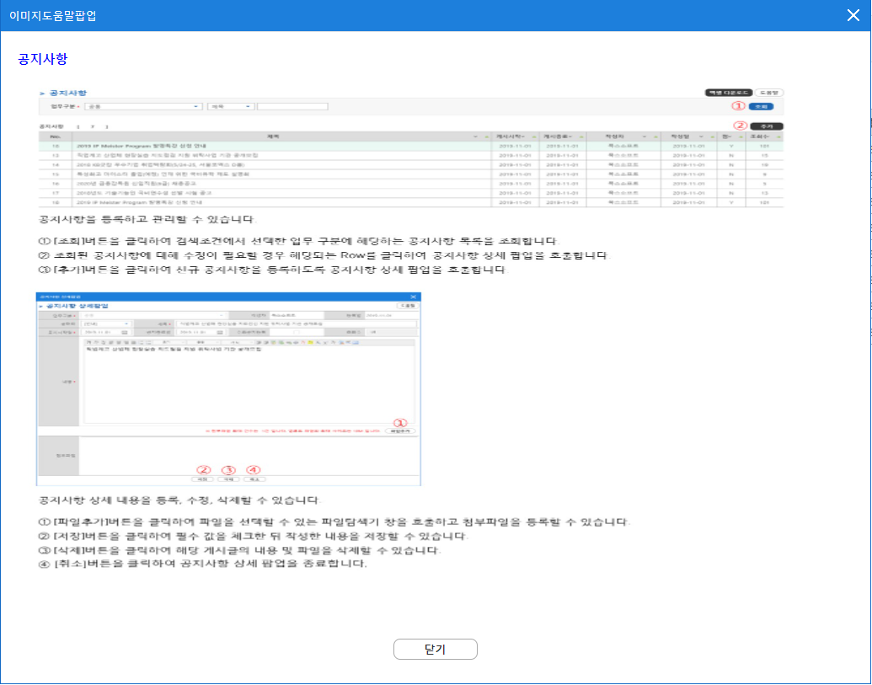

 |  |  |  |  |  |  | ex)
 |  |  |  |  |  |  | 2차 유지취업, 3차 유지취업의 경우 본조사 + 12개월, +18개월 후에 조사가 진행되므로
 |  |  |  |  |  |  | 조사년도( 2020년 ) +1년에 해당하는 산업유형 매핑 자료로 분류 되어야 함

GRDT_NUM이 NULL인 경우 4번째 300명 이상 분류로 처리됨

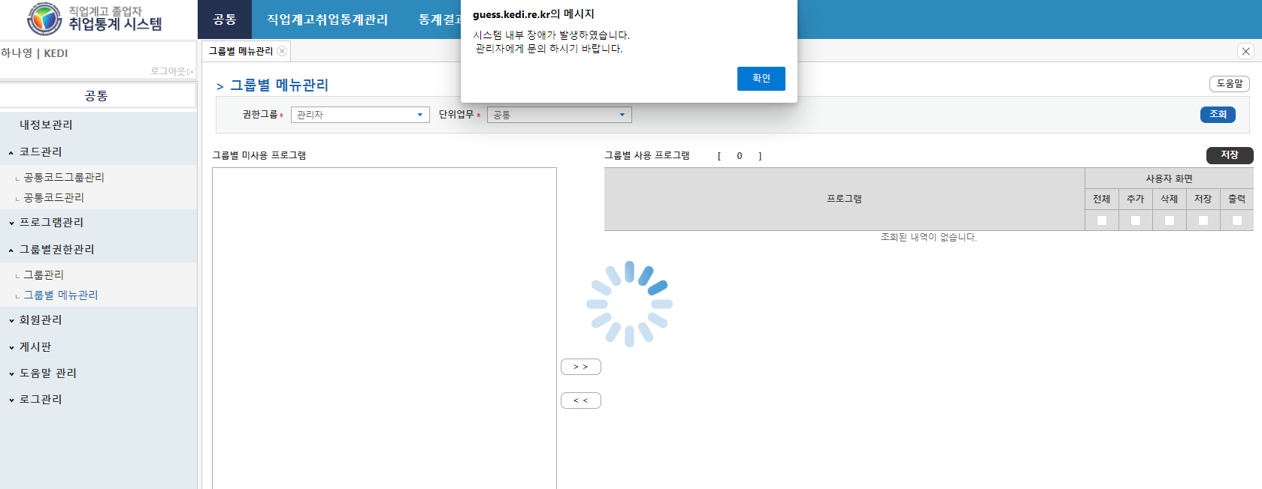

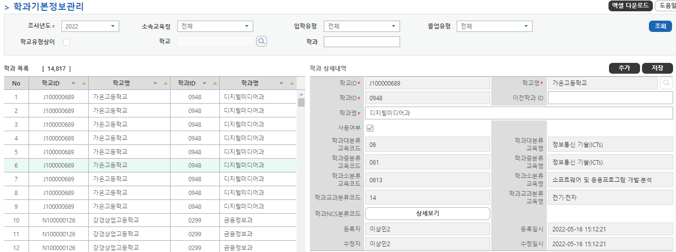

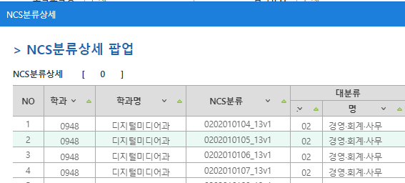

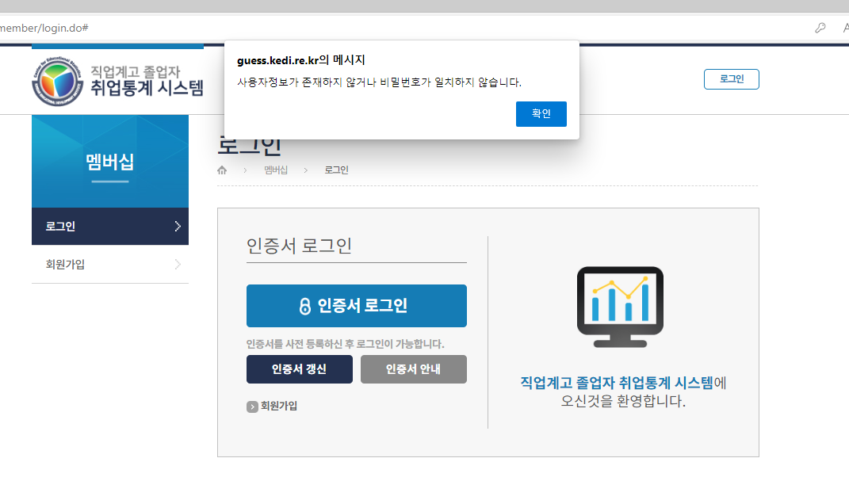

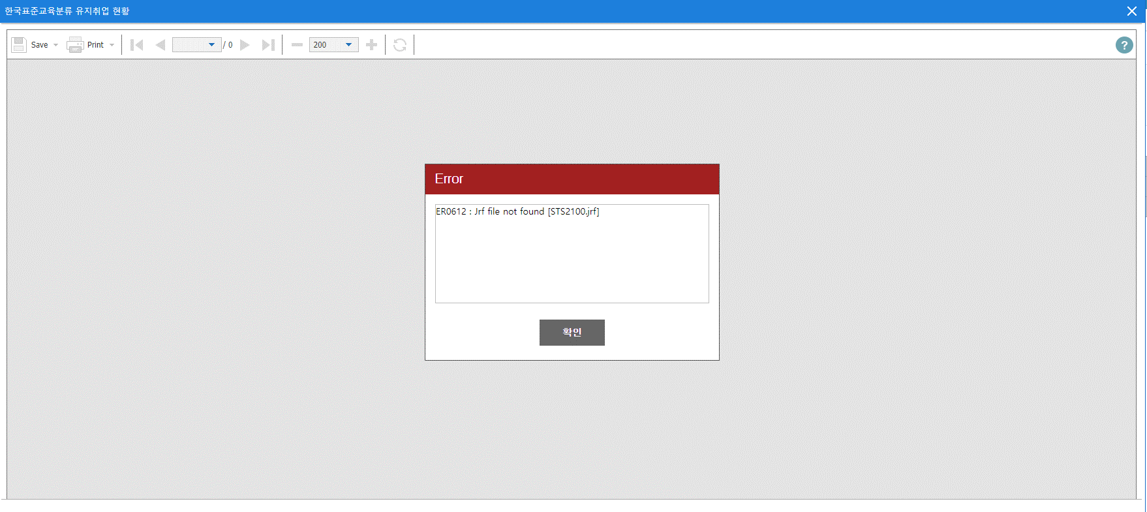

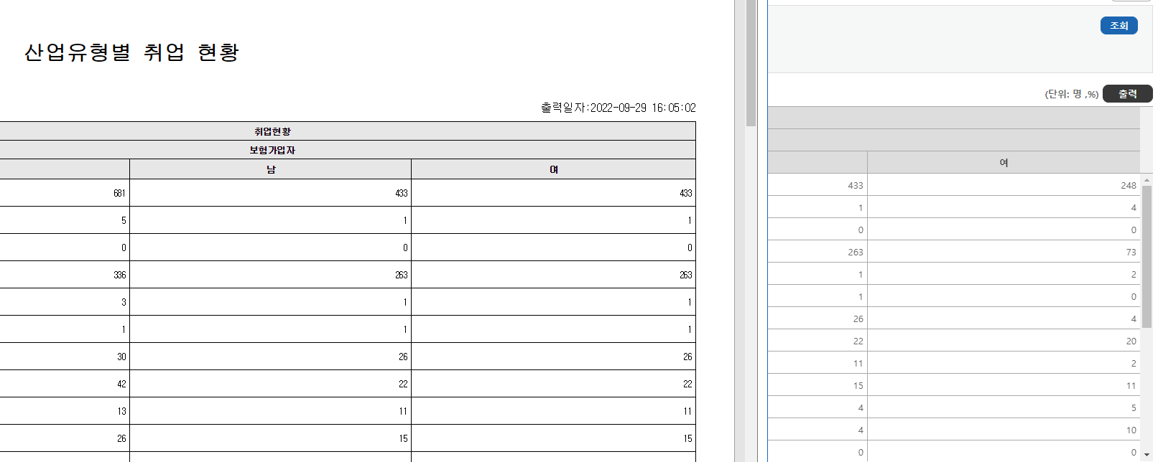

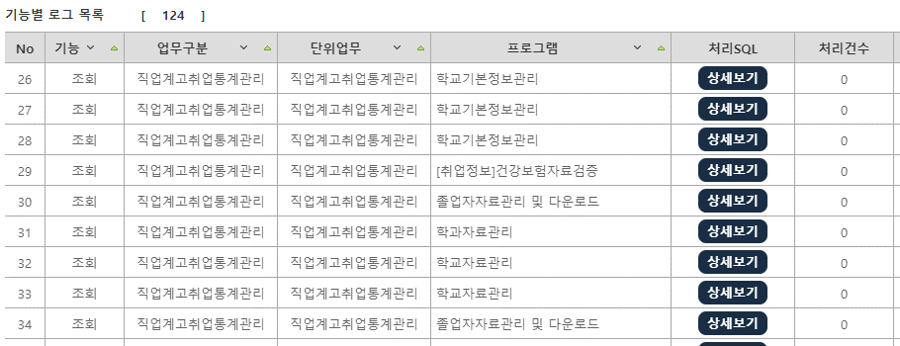

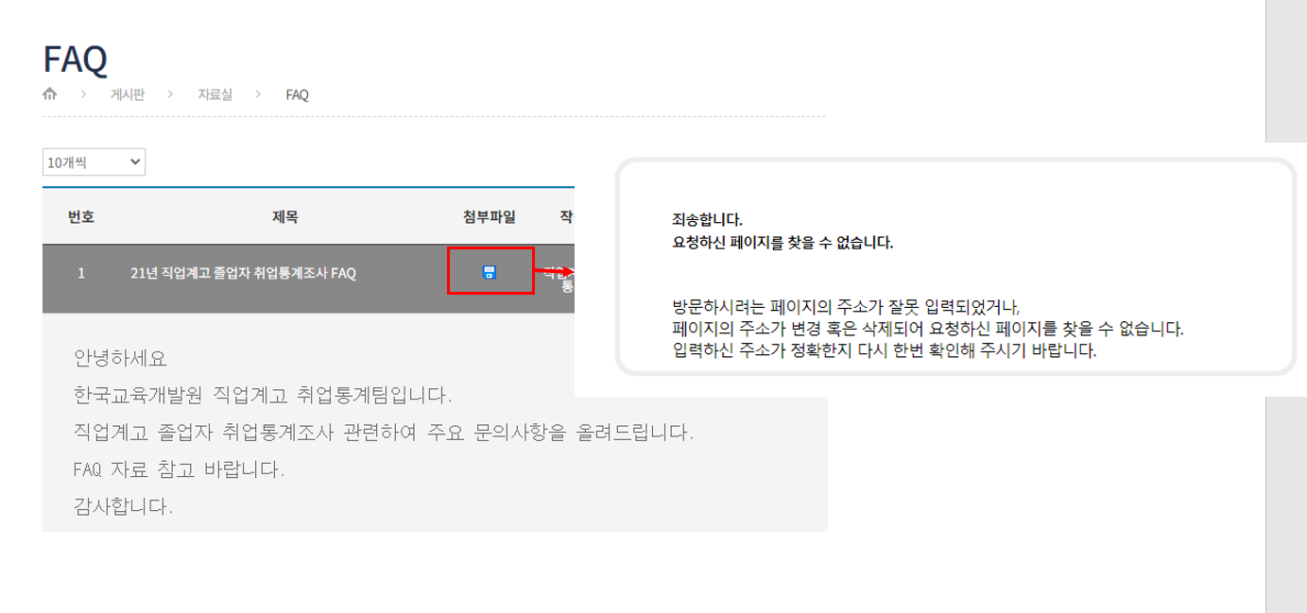

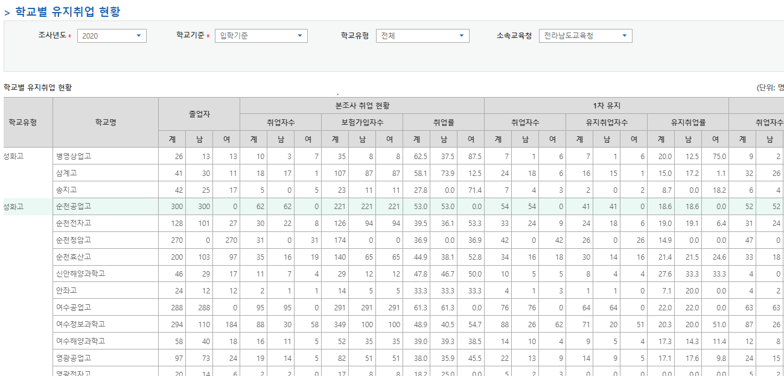

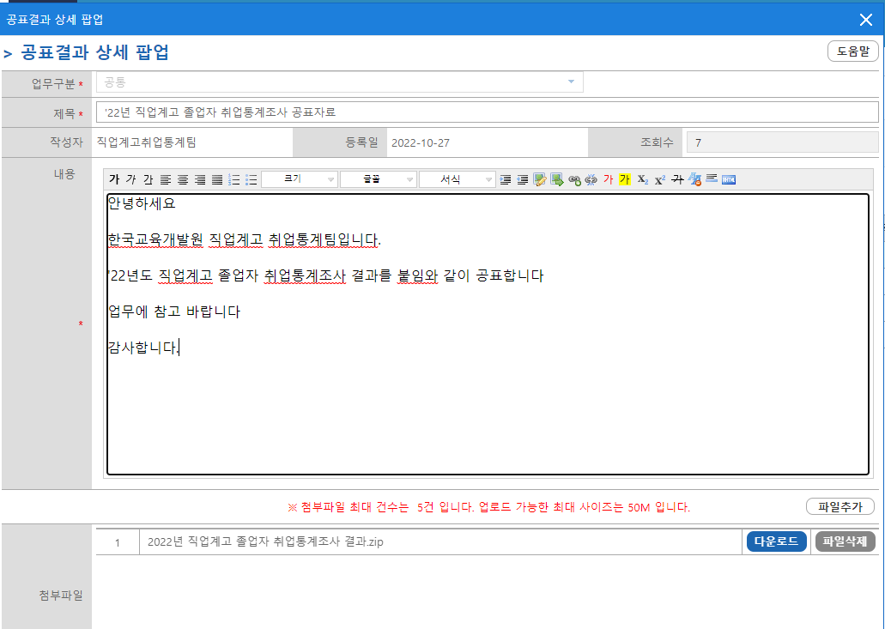
현재 게시글 작성 시 첨부파일 개수대로 게시글이 생성됨 |  |  |  |  |  | 현재 게시글 작성결과
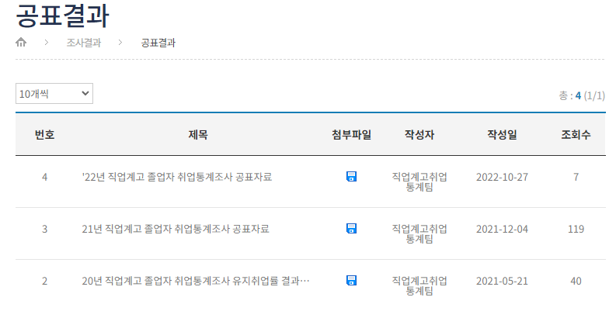

 |  |  |  |  |  | 첨부파일이 여러건이어도 한 게시글만 작성되도록 변경 및 아이콘 클릭 시 첨부된 파일 여러 건 다운로드

참고_bk
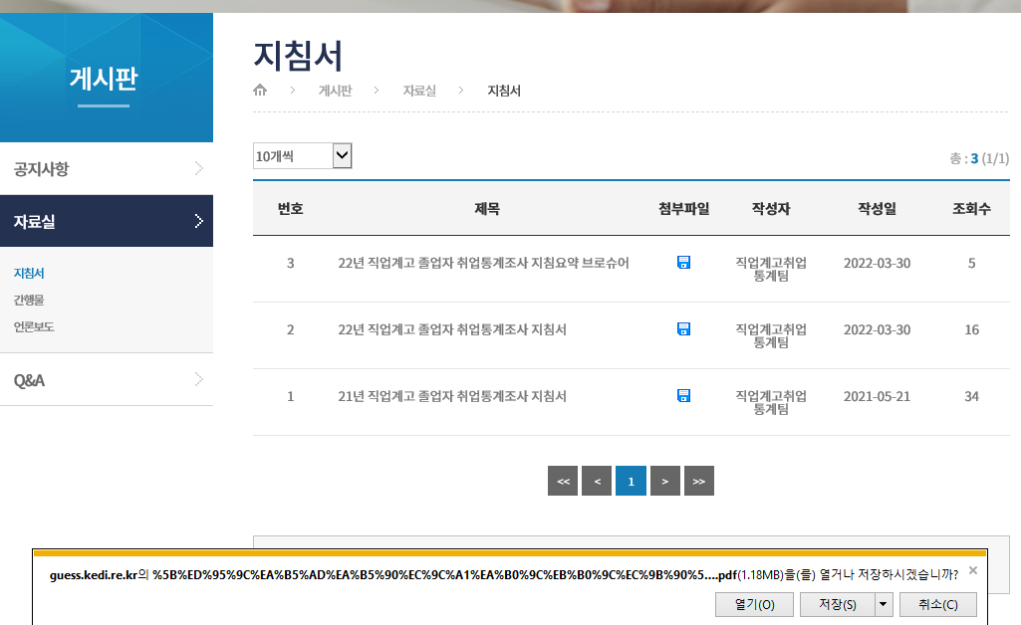

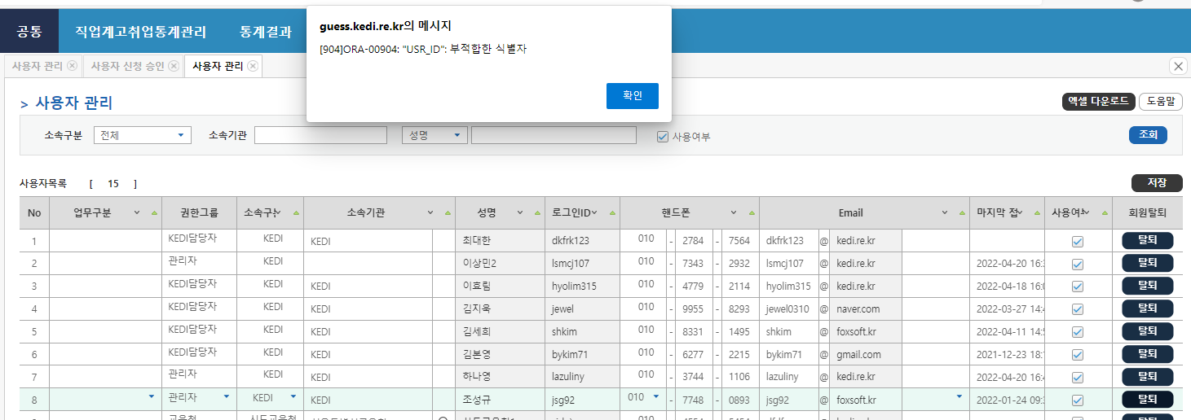

16번 수정사항
[수정요청] 관련법령 추가 「초․중등교육법」 제11조의2(교육통계조사 등) 아래 추가 󰋪 「초․중등교육법 시행령」제13조의6(국가교육통계센터의 지정 및 업무 위탁) ① 교육부장관은 법 제11조의2제8항에 따라 「정부출연연구기관 등의 설립ㆍ운영 및 육성에 관한 법률」에 따른 한국교육개발원(이하 “한국교육개발원”이라 한다)을 국가교육통계센터로 지정한다. ② 교육부장관은 법 제11조의2제8항에 따라 한국교육개발원에 다음 각 호의 업무를 위탁한다. 1. 법 제11조의2제1항에 따른 교육통계조사 업무 2. 법 제11조의2제2항에 따른 교육 관련 지표 및 예측통계 작성 업무 3. 제13조의4제7항에 따른 교육통계조사시스템 및 제13조의5제6항에 따른 정보시스템의 구축ㆍ운영 업무 「교육관련기관의 정보공개에 관한 특례법」 제5조(초,중등학교의 공시대상정보 등) 아래 추가 󰋪 「통계법」제18조(통계작성의 승인), 제23조(통계작성에 관한 협조) ※ 제18조(통계작성의 승인) ①통계작성기관의 장은 새로운 통계를 작성하고자 하는 경우에는 그 명칭, 종류, 목적, 조사대상, 조사방법, 통계표 서식, 조사사항의 성별구분 등 대통령령으로 정하는 사항에 관하여 미리 통계청장의 승인을 받아야 한다. ※ 제23조(통계작성에 관한 협조) ①통계작성기관의 장은 제18조제1항 또는 제20조제1항에 따라 승인을 받거나 협의를 거친 통계를 작성하기 위하여 필요한 경우에는 관계 통계작성기관의 장에게 협조를 요청할 수 있다. 이 경우 협조요청을 받은 관계 통계작성기관의 장은 특별한 사유가 없으면 협조하여야 한다. 통계청변경승인번호:제920024호 아래 추가 󰋪「개인정보 보호법」제58조(적용의 일부 제외) ※ 제58조(적용의 일부 제외) ① 다음 각 호의 어느 하나에 해당하는 개인정보에 관하여는 제3장부터 제7장까지를 적용하지 아니한다. 1. 공공기관이 처리하는 개인정보 중 「통계법」에 따라 수집되는 개인정보 ④ 개인정보처리자는 제1항 각 호에 따라 개인정보를 처리하는 경우에도 그 목적을 위하여 필요한 범위에서 최소한의 기간에 최소한의 개인정보만을 처리하여야 하며, 개인정보의 안전한 관리를 위하여 필요한 기술적ㆍ관리적 및 물리적 보호조치, 개인정보의 처리에 관한 고충처리, 그 밖에 개인정보의 적절한 처리를 위하여 필요한 조치를 마련하여야 한다.

